PASAPORTE DATOS
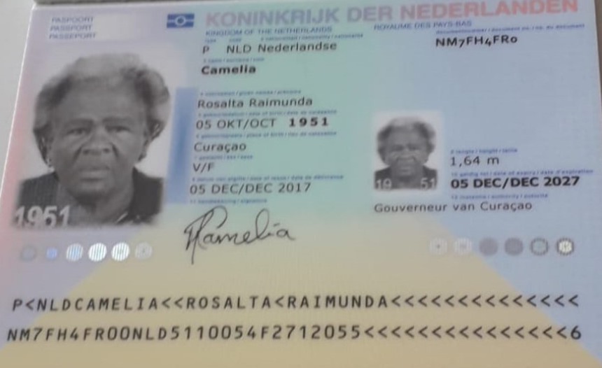

Nombre | Rosalta | Nombre | Nombre
Nombre | Raimunda | Nombre | Nombre
Apellido | Camellia | Apellido | Nombre
Apellido de casada |  | Apellido de casada | Apellido
Género: . | Femenino | Género: . | Apellido de casada
Pasaporte | NM7FH4FR0 | Pasaporte | Género: .
Fecha de nacimiento | 1951-10-06 | Fecha de nacimiento | Pasaporte
Edad | 74 | Edad | Fecha de nacimiento
Estado civil |  | Estado civil | Edad
Dirección |  | Dirección | Estado civil
Nacionalidad y domicilio: |  | Nacionalidad y domicilio: | Dirección
Email: |  | Email: | Nacionalidad y domicilio:
Teléfono |  | Teléfono | Email:
Profesión |  | Profesión | Teléfono
RH |  | RH | Profesión
Seguro |  | Seguro | RH
Peso |  | Peso | Seguro
Altura |  | Altura | Peso
Idioma |  | Idioma | Altura
Estadia: |  |  | Idioma
 |  | Salud
 |  |  | Salud

PAGOS
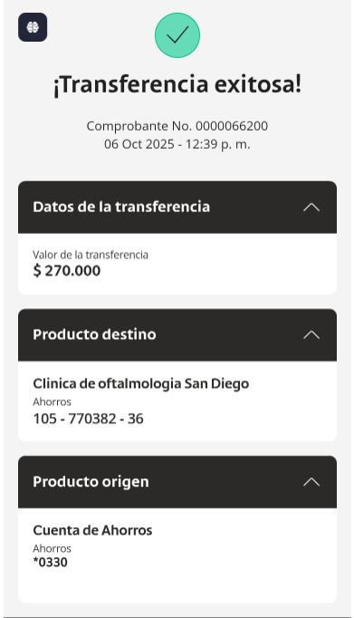
PAGO SAN DIEGO

CONFIRMACIÓN PAX 1
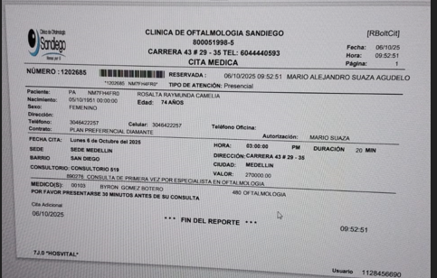


Cita con especialista en Oftalmología

